Fotoliste
Nr. | Vorschau | Dateiname | Aufnahmezeit (Kamerazeit) | Hinweis | Eigene Notiz
1 |  | werkbank.jpg | 2013-12-07 12:22:07 | EXIF DateTimeOriginal · Kamerazeit | Werkbank dokumentiert
2 | 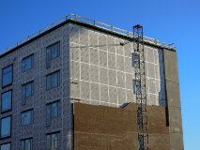 | baustelle.jpg | Unbekannt | Keine gültige EXIF-Aufnahmezeit

